Sheet2
id | 事件类型 | 对应参数
1 | 1
2
3 | 13

50 | 13

 | 出monster
 | 出box
 | buff
 | 跳层
 | 岔路
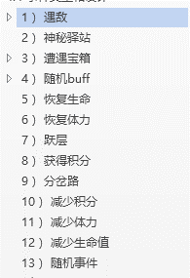
 |  | 1遇敌 | Towermonsterid_权重；Towermonsterid2_权重；Towermonsterid3_权重 | 11001_2500;11002_2500;11003_5000
 |  | 2神秘驿站 | 神秘商店id1_权重；神秘商店id2_权重 | 1001_5000;1002_5000
 |  | 3遭遇宝箱 | 宝箱id1_权重；宝箱id2_权重 | 1001_5000;1002_5000
 |  | 4随机buff | buffid1_权重；buffid2_权重 | 101_3000;102_3000;103_4000
 |  | 5回复生命 | 恢复生命值（百分比） | 1500
 |  | 6回复体力 | 恢复体力值（百分比） | 2000
 |  | 7跃层 | 跳多少层 | 4
 |  | 8获得积分 | 积分数 | 100
 |  | 9分岔路 | 预览层数 | 3
 |  | 10减少积分 | 积分数 | 80
 |  | 11减少体力 | 减少体力值（百分比） | 1000
 |  | 12减少hp | 减少生命值（百分比） | 1000
 |  | 13随机事件 | 事件id1_权重；事件id2_权重 | 60100101_2000;60100102_2000;60100103_2000;60100104_2000;60100105_2000

 | Towerbox | 掉落 | 攻 | 血
 |  | 10001 |  | 0
 |  | 直接读content

